ログイン
画面レイアウト定義
プロジェクト名 | PHP自作 | 作成者 | 福岡
システム名 | アニメレビューサイト | 作成日付
行程名 | 外部設計 | バージョン
ドキュメントID | 1 | 更新者
ドキュメント名 | アニメ 外部設計書 | 更新日付
画面の名称 | ログイン
画面の概要 | ログイン
表示画面の対象ユーザー（区分） | 非ユーザー/ユーザー/管理者
画面レイアウト図
①
②
③
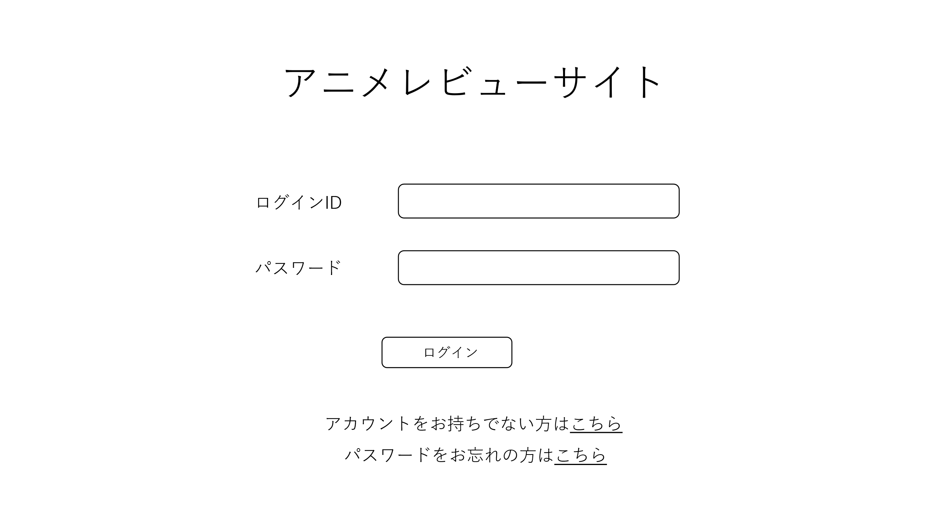
鑑別番号 | 操作手順
① | 「ログイン」ボタンを押下する
② | 「こちら」のリンクを押下する
③ | 「こちら」のリンクを押下する
識別ID | ラベル | 画面部分の種類 | 画面部分の説明
① | ログイン | ボタン | ログイン処理をするボタン
② | 新規アカウント発行 | リンク | アカウント発行ページに遷移するリンク
③ | パスワード | リンク | パスワード変更ページに遷移するリンク

新規登録
画面レイアウト定義
プロジェクト名 | PHP自作 | 作成者 | 福岡
システム名 | アニメレビューサイト | 作成日付
行程名 | 外部設計 | バージョン
ドキュメントID | 1 | 更新者
ドキュメント名 | アニメ 外部設計書 | 更新日付
画面の名称 | 新規登録
画面の概要 | 新規登録
表示画面の対象ユーザー（区分） | 非ユーザー
画面レイアウト図
①
③
②①
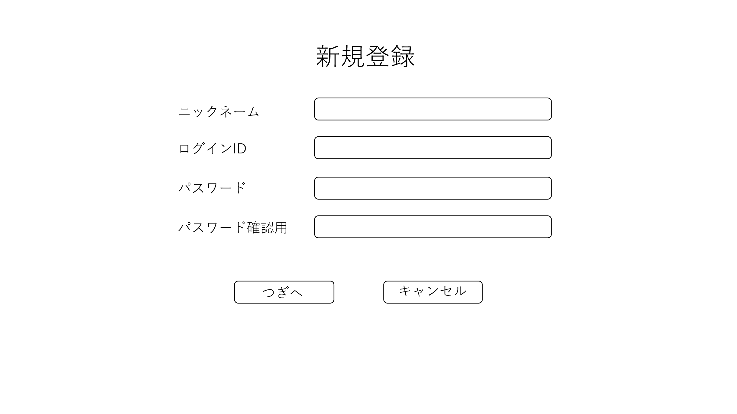
鑑別番号 | 操作手順
① | 「つぎへ」ボタンを押下する
② | 「キャンセル」ボタンを押下する
識別ID | ラベル | 画面部分の種類 | 画面部分の説明
① | つぎへ | ボタン | 新規登録確認ページに遷移するボタン
② | キャンセル | ボタン | ログインページに戻るボタン

新規確認
画面レイアウト定義
プロジェクト名 | PHP自作 | 作成者 | 福岡
システム名 | アニメレビューサイト | 作成日付
行程名 | 外部設計 | バージョン
ドキュメントID | 1 | 更新者
ドキュメント名 | アニメ 外部設計書 | 更新日付
画面の名称 | 新規登録確認
画面の概要 | 新規登録確認
表示画面の対象ユーザー（区分） | 非ユーザー
画面レイアウト図
①
②
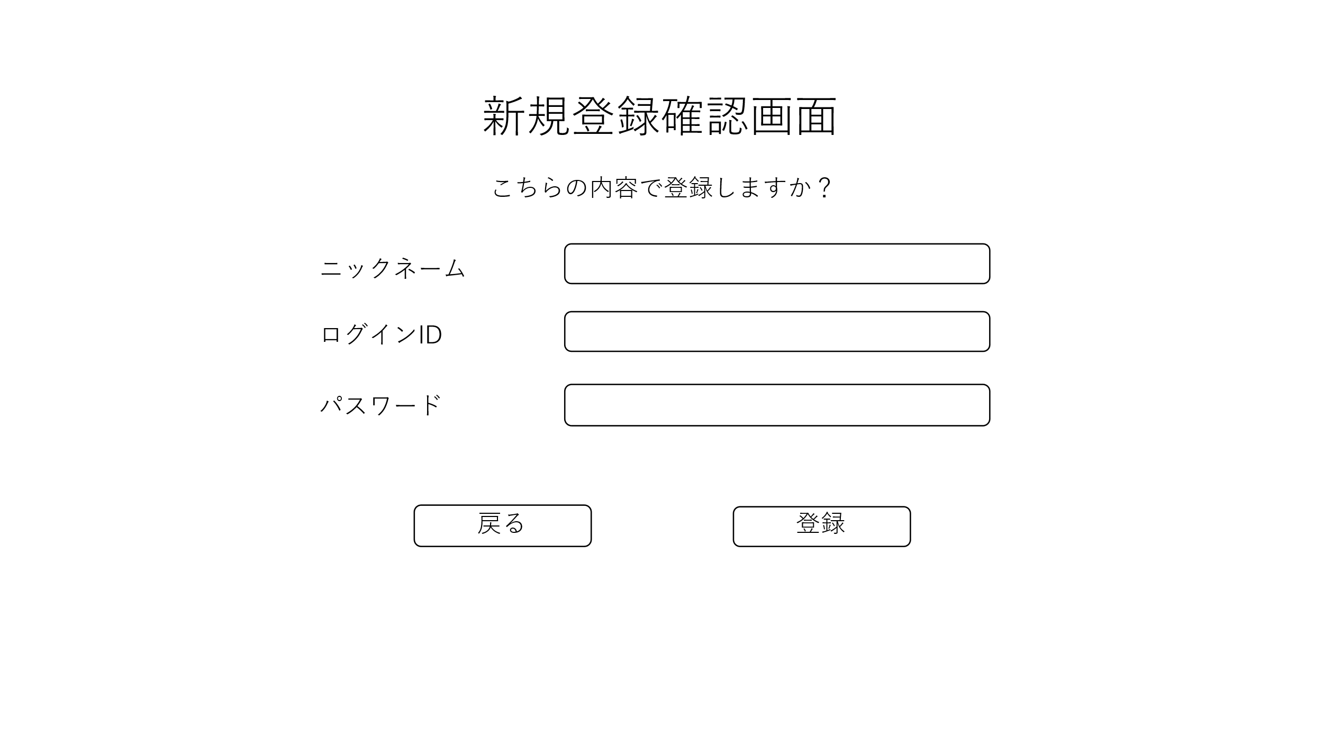
鑑別番号 | 操作手順
① | 「戻る」ボタンを押下する
② | 「登録」ボタンを押下する
識別ID | ラベル | 画面部分の種類 | 画面部分の説明
① | 戻る | ボタン | 新規登録ページに遷移するボタン
② | 登録 | ボタン | 新規ユーザー登録処理を行うボタン

新規登録完了
画面レイアウト定義
プロジェクト名 | PHP自作 | 作成者 | 福岡
システム名 | アニメレビューサイト | 作成日付
行程名 | 外部設計 | バージョン
ドキュメントID | 1 | 更新者
ドキュメント名 | アニメ 外部設計書 | 更新日付
画面の名称 | 新規登録完了
画面の概要 | 新規登録完了
表示画面の対象ユーザー（区分） | 非ユーザー
画面レイアウト図
①
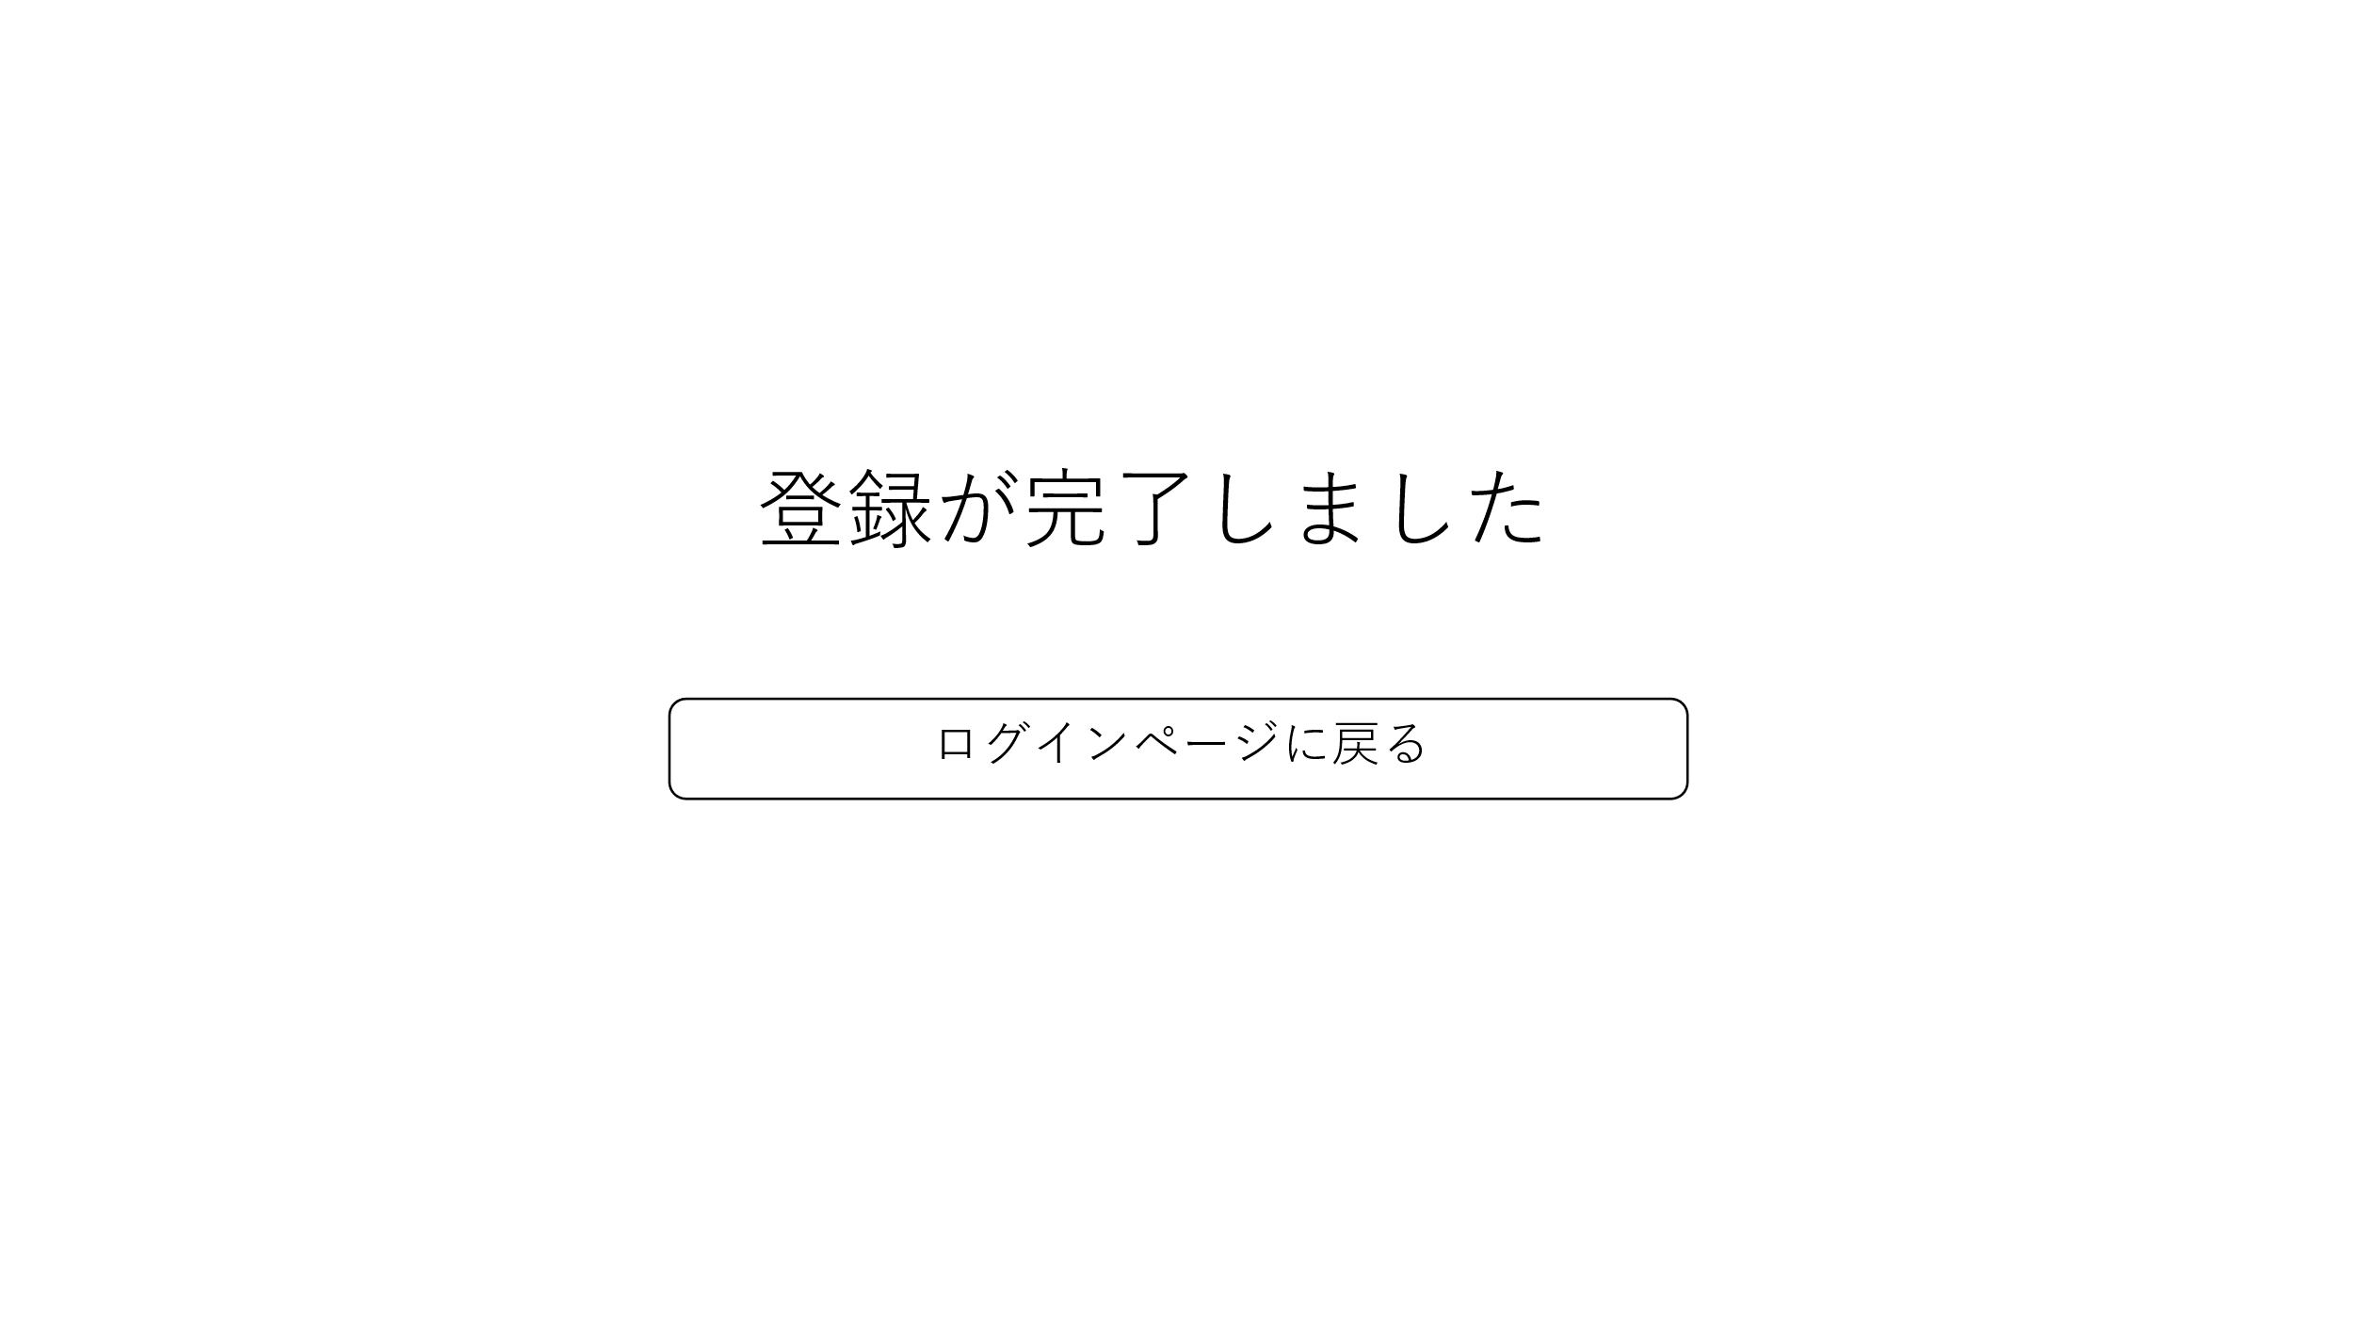
鑑別番号 | 操作手順
① | 「ログインページに戻る」ボタンを押下する
識別ID | ラベル | 画面部分の種類 | 画面部分の説明
① | 戻る | ボタン | ログインページに遷移するボタン

パスワード変更
画面レイアウト定義
プロジェクト名 | PHP自作 | 作成者 | 福岡
システム名 | アニメレビューサイト | 作成日付
行程名 | 外部設計 | バージョン
ドキュメントID | 1 | 更新者
ドキュメント名 | アニメ 外部設計書 | 更新日付
画面の名称 | パスワード変更
画面の概要 | パスワード変更
表示画面の対象ユーザー（区分） | ユーザー/管理者
画面レイアウト図
①
②
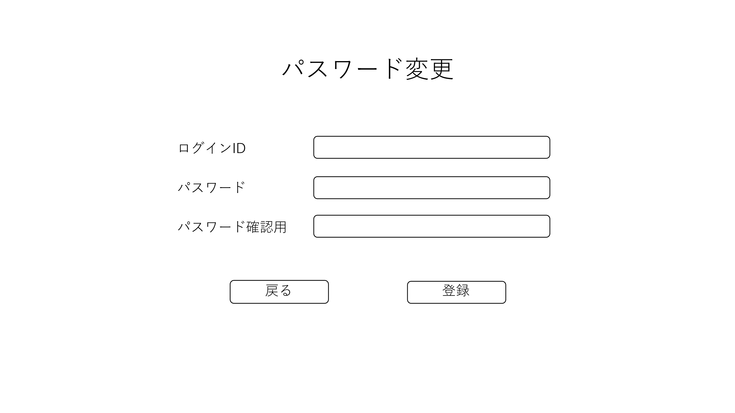
鑑別番号 | 操作手順
① | 「戻る」ボタンを押下する
② | 「登録」のリンクを押下する
識別ID | ラベル | 画面部分の種類 | 画面部分の説明
① | 戻る | ボタン | ログインページに遷移するボタン
② | 登録 | ボタン | パスワード変更処理をするボタン

パスワード変更完了
画面レイアウト定義
プロジェクト名 | PHP自作 | 作成者 | 福岡
システム名 | アニメレビューサイト | 作成日付
行程名 | 外部設計 | バージョン
ドキュメントID | 1 | 更新者
ドキュメント名 | アニメ 外部設計書 | 更新日付
画面の名称 | パスワード変更完了
画面の概要 | パスワード変更完了
表示画面の対象ユーザー（区分） | ユーザー/管理者
画面レイアウト図
①
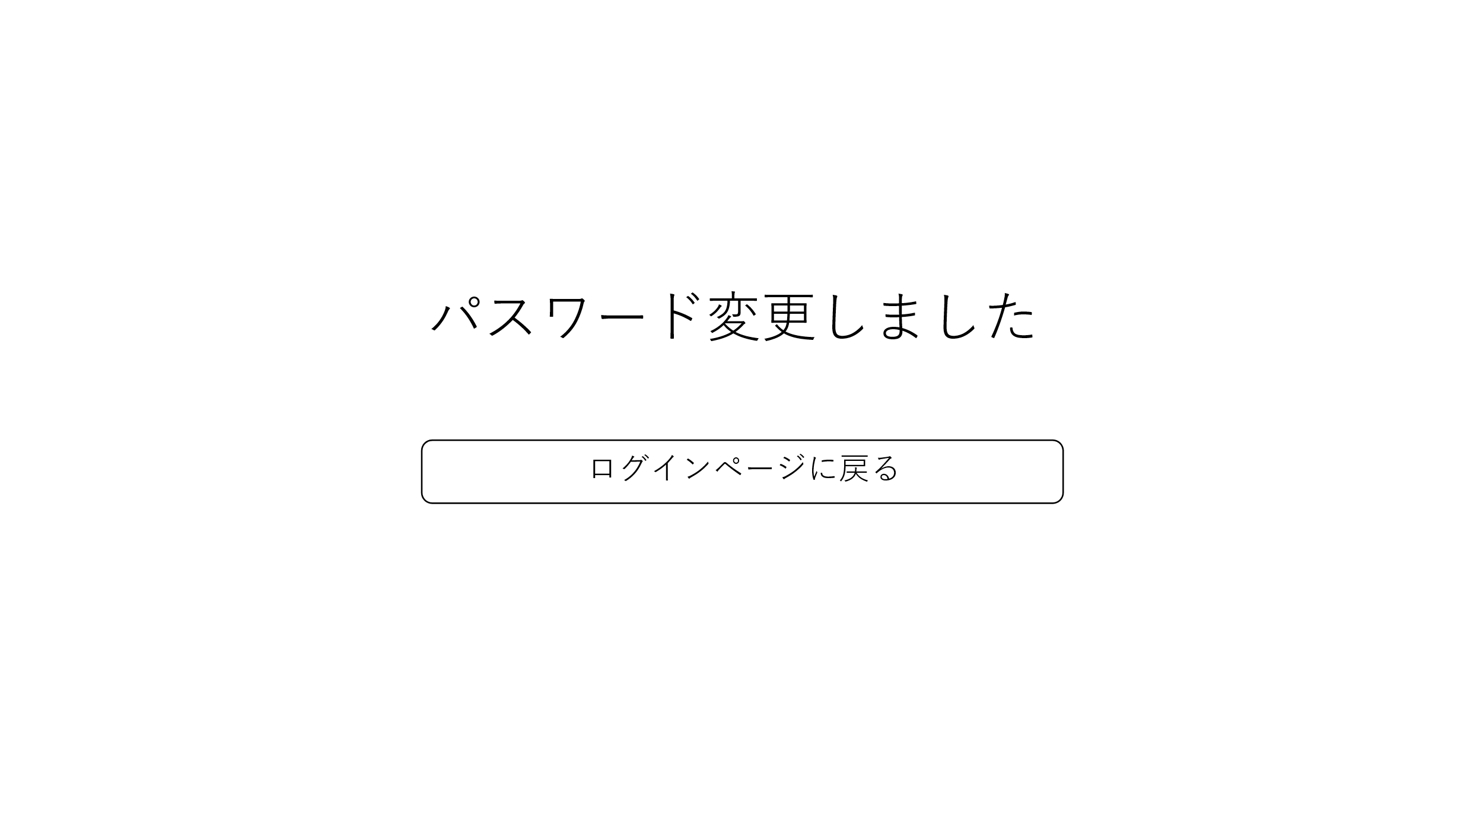
鑑別番号 | 操作手順
① | 「ログインページに戻る」ボタンを押下する
識別ID | ラベル | 画面部分の種類 | 画面部分の説明
① | 戻る | ボタン | ログインページに遷移するボタン

マイページ
画面レイアウト定義
プロジェクト名 | PHP自作 | 作成者 | 福岡
システム名 | アニメレビューサイト | 作成日付
行程名 | 外部設計 | バージョン
ドキュメントID | 1 | 更新者
ドキュメント名 | アニメ 外部設計書 | 更新日付
画面の名称 | マイページ
画面の概要 | マイページ
表示画面の対象ユーザー（区分） | ユーザー
②
①
画面レイアウト図
⑥
④
⑤
③
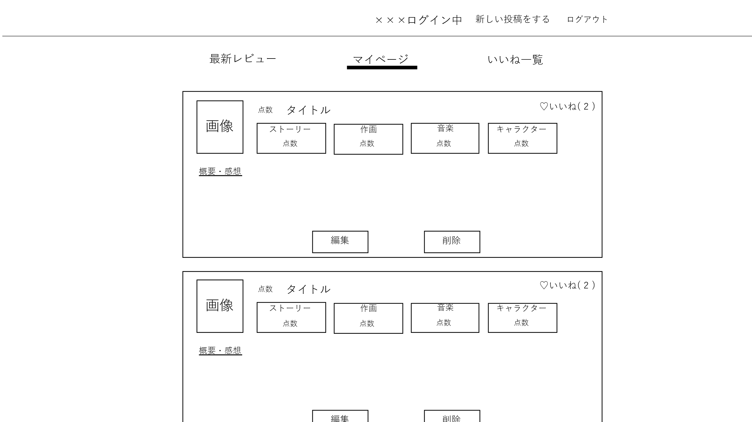
鑑別番号 | 操作手順
① | 「ログアウト」ボタンを押下する
② | 「新しい投稿をする」ボタンを押下する
③ | 「いいね一覧」ボタンを押下する
④ | 「編集」ボタンを押下する
⑤ | 「削除」ボタンを押下する
⑥ | 「最新レビュー」ボタンを押下する
識別ID | ラベル | 画面部分の種類 | 画面部分の説明
① | ログアウト | ボタン | ログアウトページに遷移するボタン
② | 投稿 | ボタン | 投稿ページに遷移するボタン
③ | いいね一覧 | ボタン | いいねページに遷移するボタン
④ | 編集 | ボタン | 編集ページに遷移するボタン
⑤ | 削除 | ボタン | 削除処理するボタン
⑥ | 最新レビュー | ボタン | 最新レビューに遷移するボタン

最新レビュー
画面レイアウト定義
プロジェクト名 | PHP自作 | 作成者 | 福岡
システム名 | アニメレビューサイト | 作成日付
行程名 | 外部設計 | バージョン
ドキュメントID | 1 | 更新者
ドキュメント名 | アニメ 外部設計書 | 更新日付
画面の名称 | 最新レビュー
画面の概要 | 最新レビュー
表示画面の対象ユーザー（区分） | ユーザー
②
①
画面レイアウト図
⑥
④
⑤
③
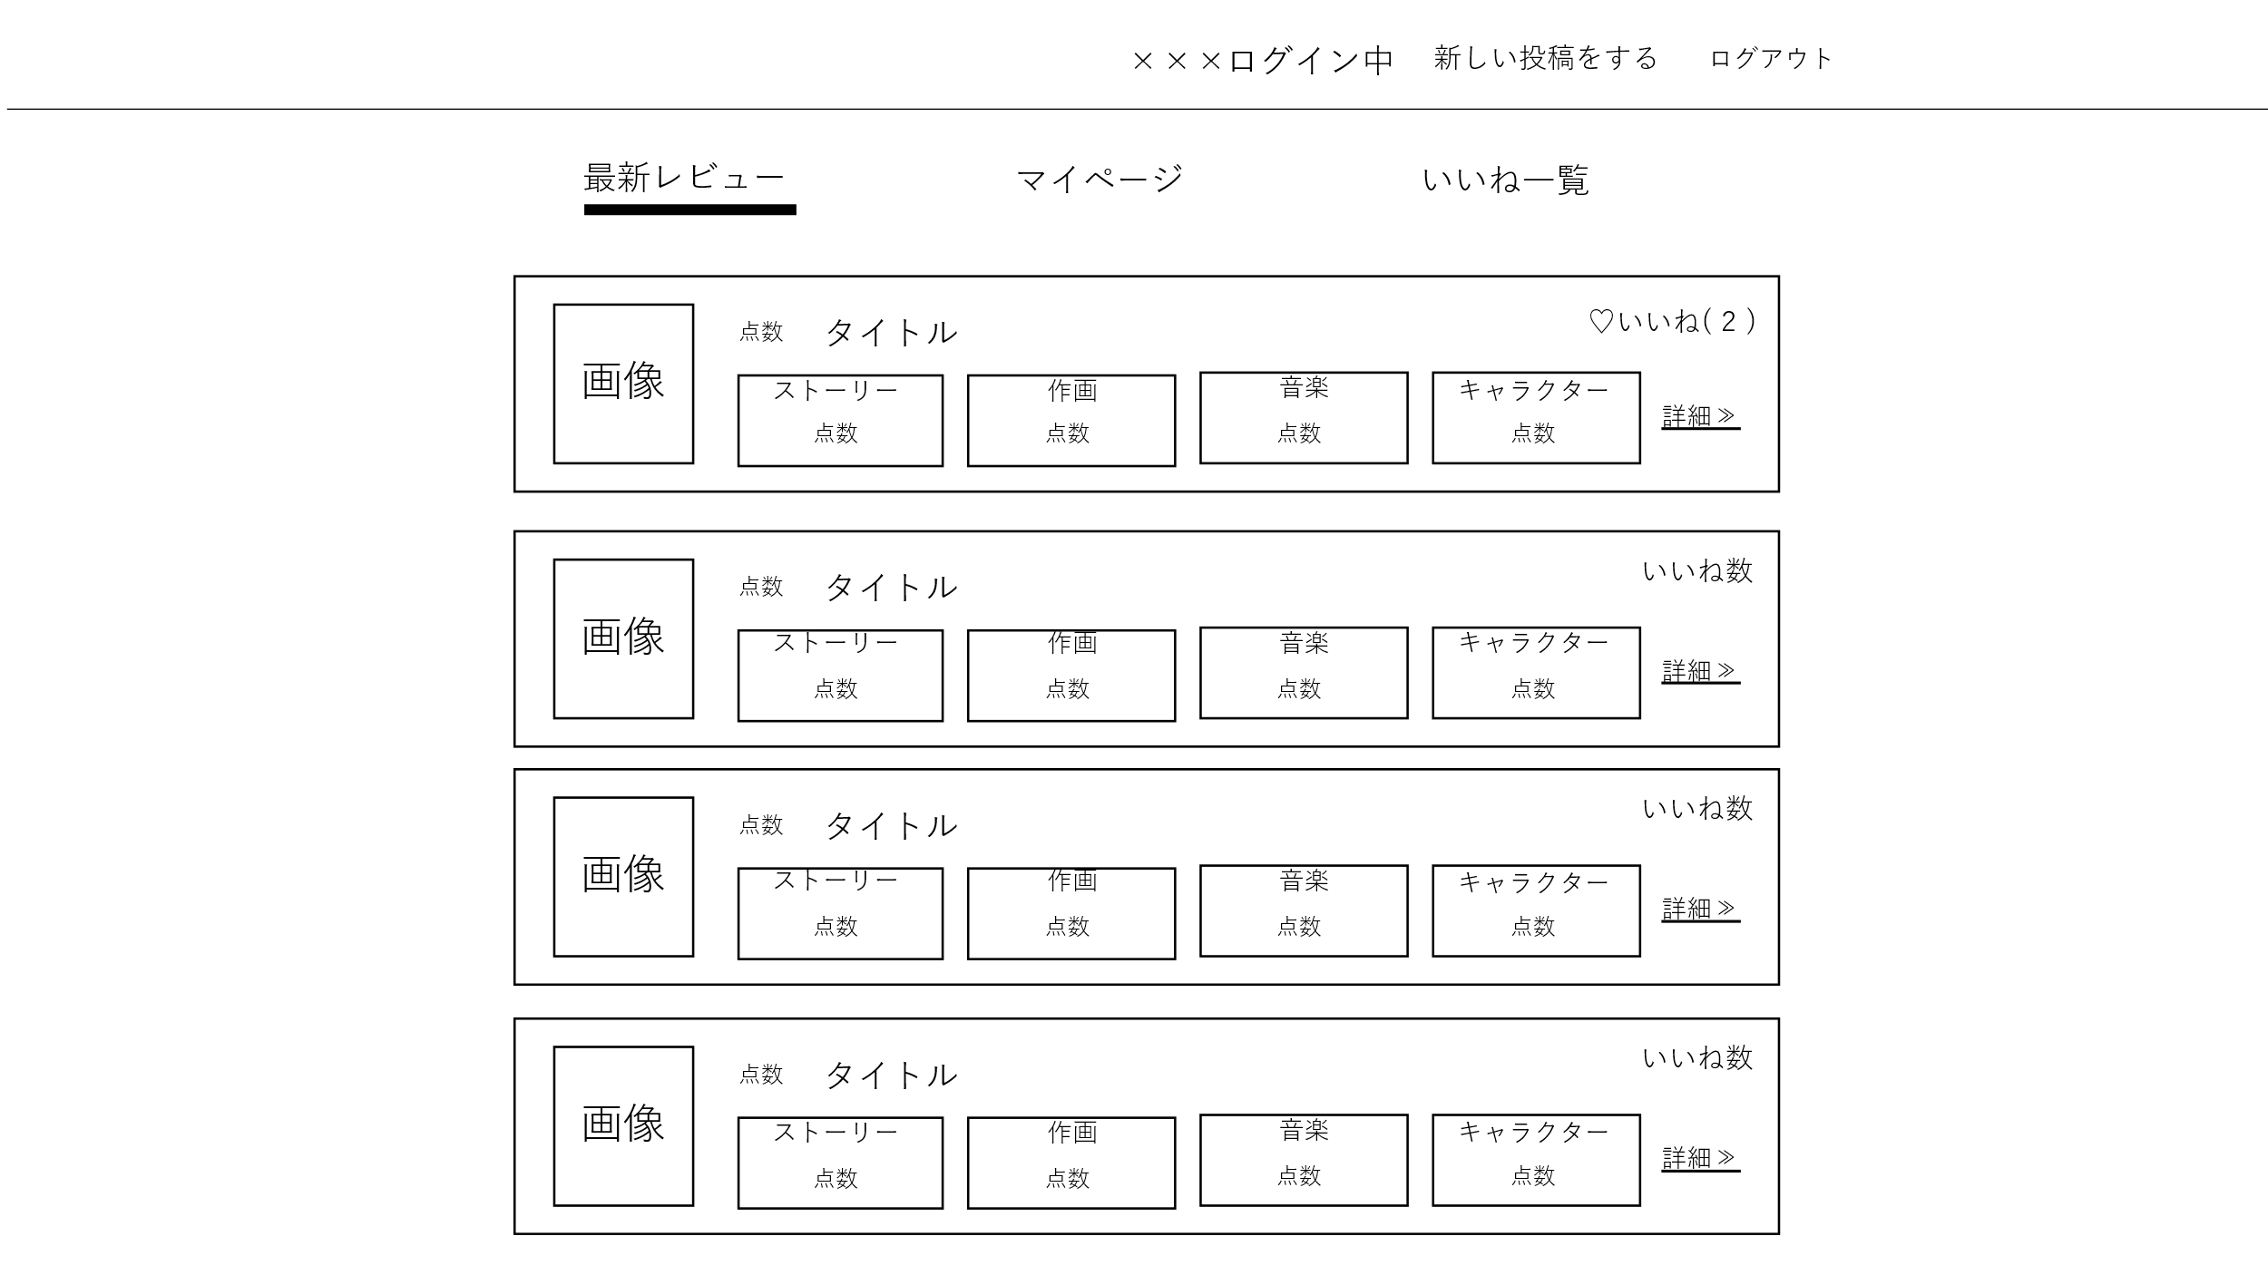
鑑別番号 | 操作手順
① | 「ログアウト」ボタンを押下する
② | 「新しい投稿をする」ボタンを押下する
③ | 「いいね一覧」ボタンを押下する
④ | 「いいね」ボタンを押下する
⑤ | 「詳細」ボタンを押下する
⑥ | 「最新レビュー」ボタンを押下する
識別ID | ラベル | 画面部分の種類 | 画面部分の説明
① | ログアウト | ボタン | ログアウトページに遷移するボタン
② | 投稿 | ボタン | 投稿ページに遷移するボタン
③ | いいね一覧 | ボタン | いいねページに遷移するボタン
④ | いいね | ボタン | いいね処理を行うボタン
⑤ | 詳細 | ボタン | 詳細ページに遷移するするボタン
⑥ | 最新レビュー | ボタン | 最新レビューに遷移するボタン

投稿・編集
画面レイアウト定義
プロジェクト名 | PHP自作 | 作成者 | 福岡
システム名 | アニメレビューサイト | 作成日付
行程名 | 外部設計 | バージョン
ドキュメントID | 1 | 更新者
ドキュメント名 | アニメ 外部設計書 | 更新日付
画面の名称 | 投稿/編集
画面の概要 | 投稿/編集
表示画面の対象ユーザー（区分） | ユーザー
画面レイアウト図
①
②
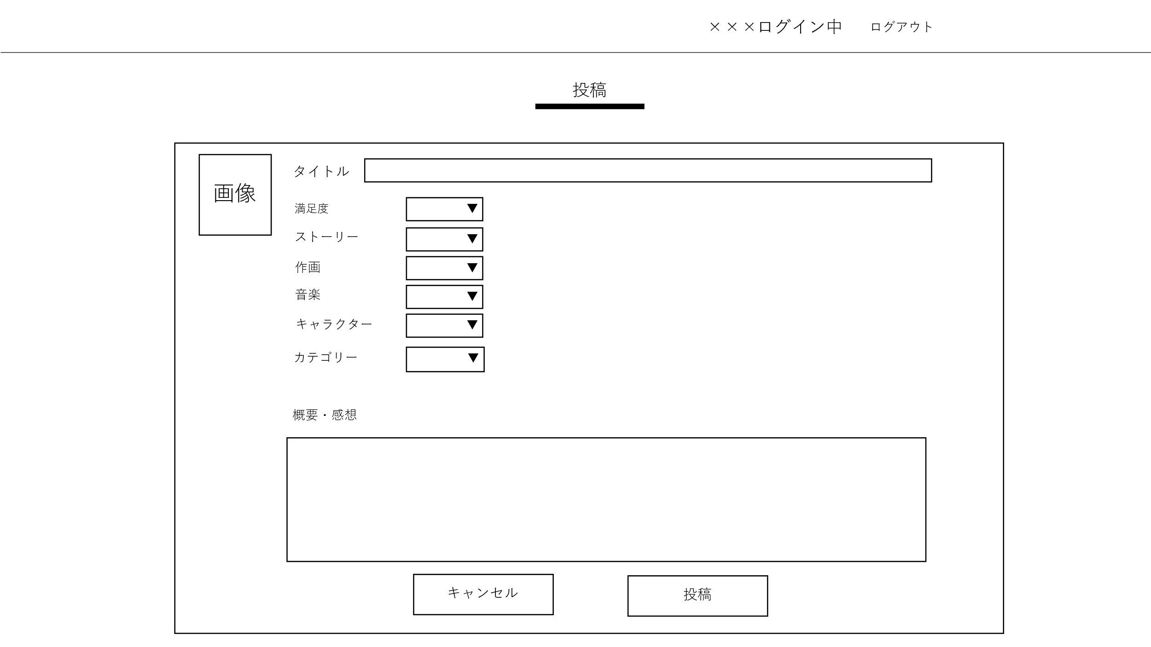
鑑別番号 | 操作手順
① | 「投稿」ボタンを押下する
② | 「キャンセル」ボタンを押下する
識別ID | ラベル | 画面部分の種類 | 画面部分の説明
① | 投稿 | ボタン | マイページに遷移するボタン
② | キャンセル | ボタン | マイページに遷移するボタン

いいね一覧
画面レイアウト定義
プロジェクト名 | PHP自作 | 作成者 | 福岡
システム名 | アニメレビューサイト | 作成日付
行程名 | 外部設計 | バージョン
ドキュメントID | 1 | 更新者
ドキュメント名 | アニメ 外部設計書 | 更新日付
画面の名称 | いいね一覧
画面の概要 | いいね一覧
表示画面の対象ユーザー（区分） | ユーザー
画面レイアウト図
①
②
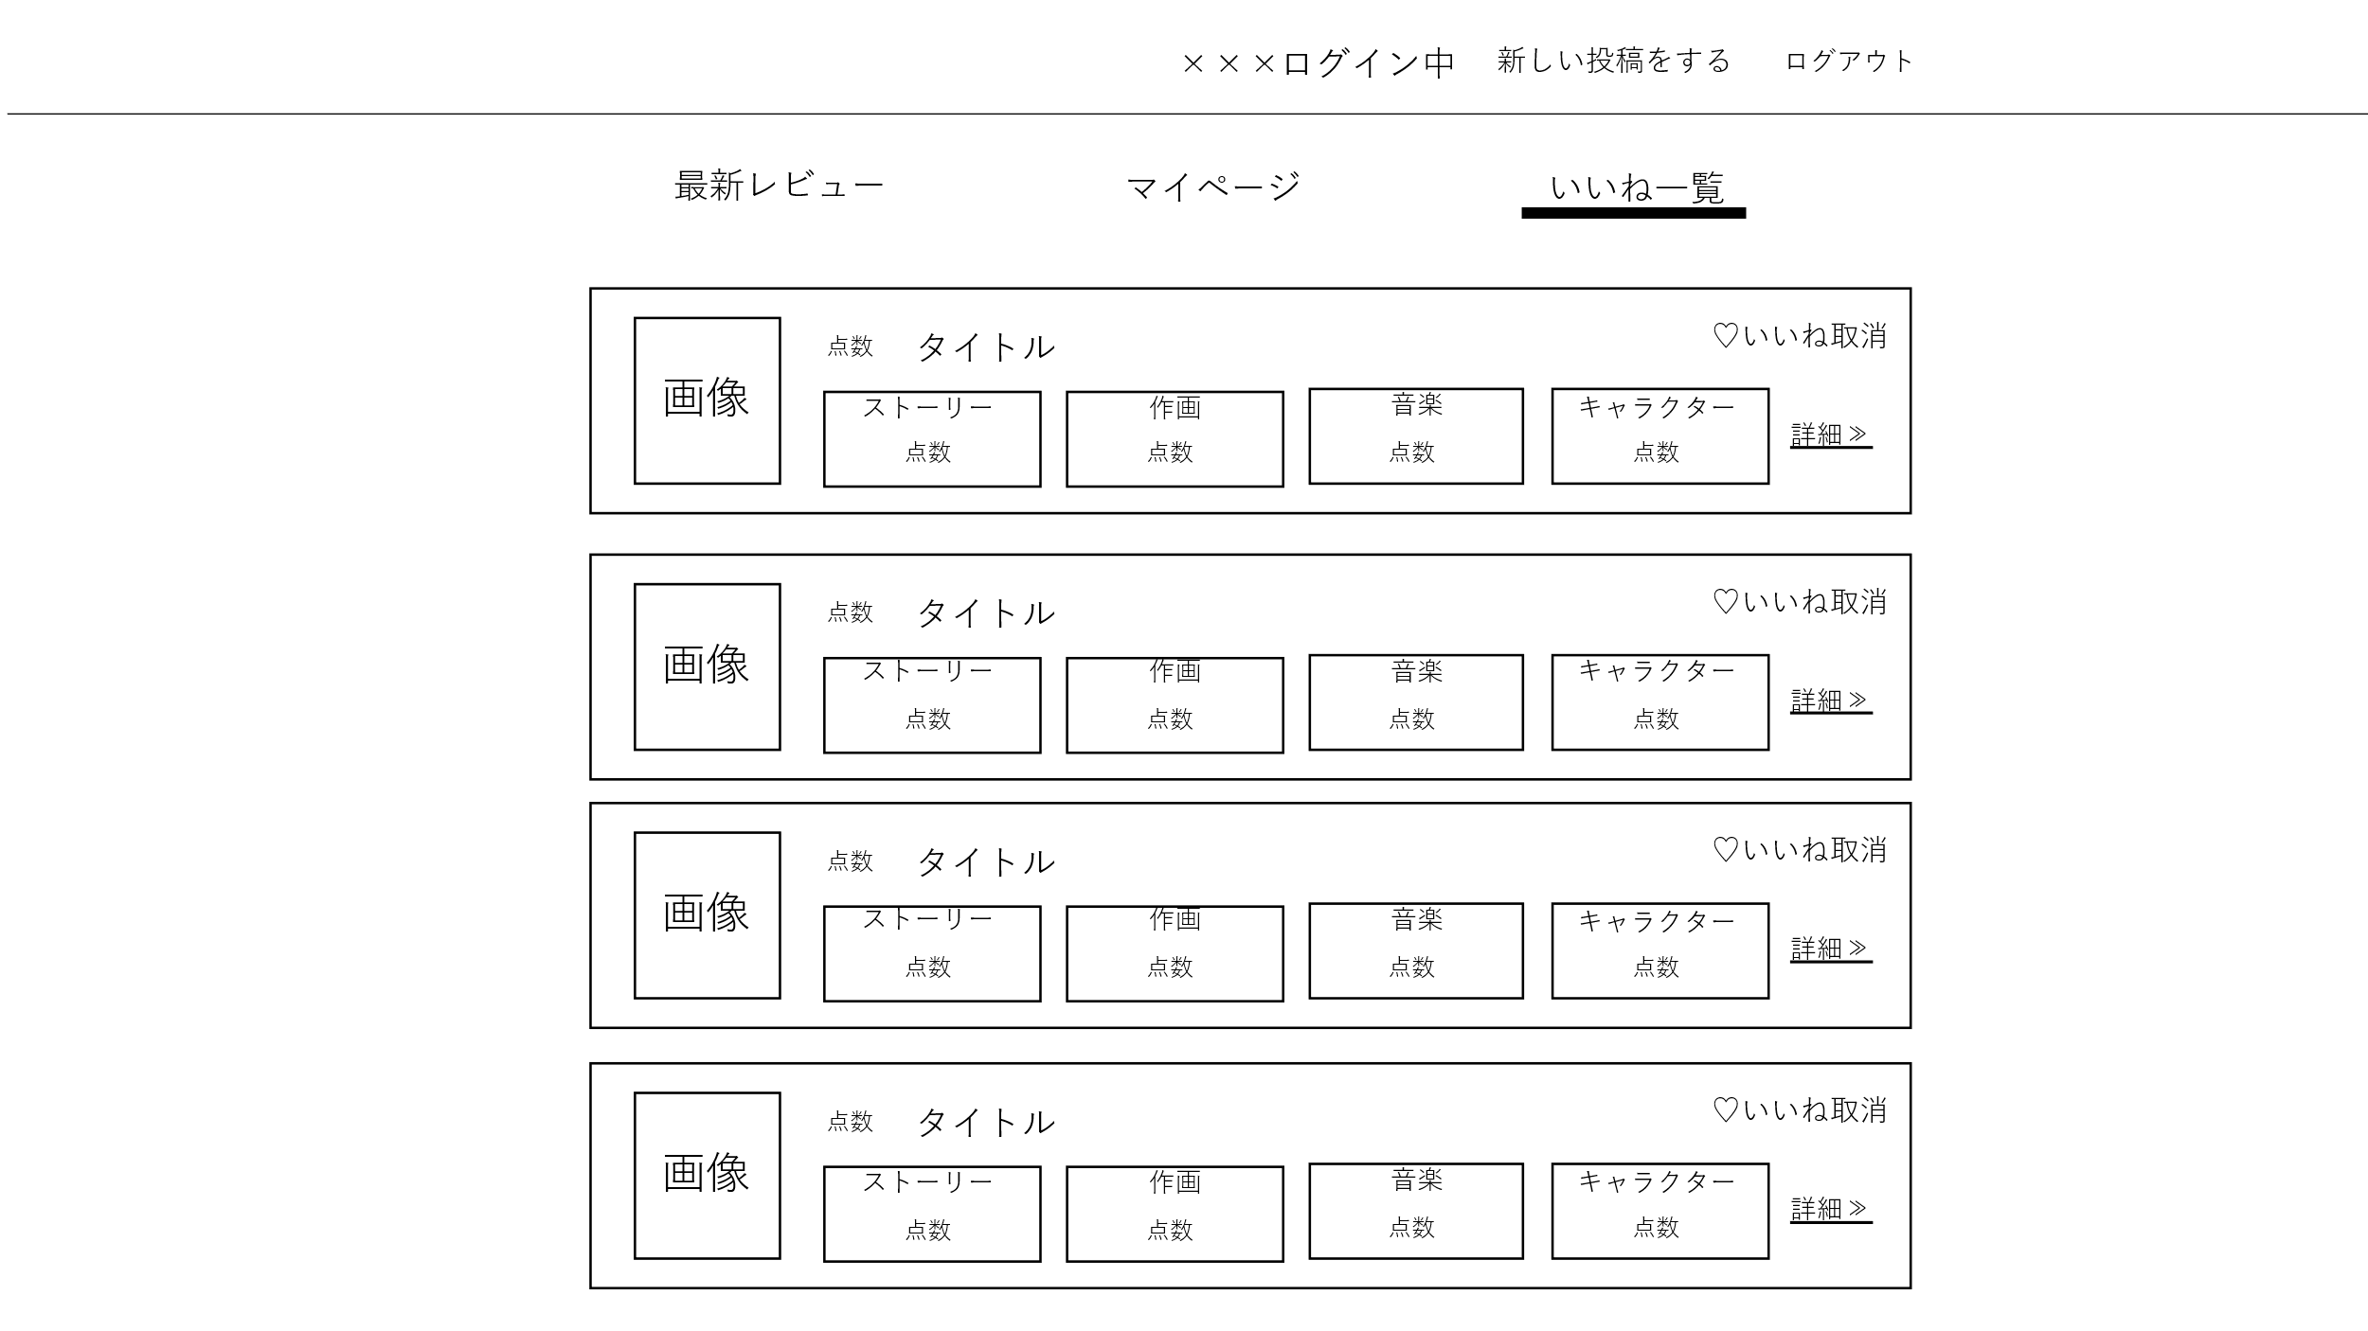
鑑別番号 | 操作手順
① | 「いいね取消」ボタンを押下する
② | 「詳細」ボタンを押下する
識別ID | ラベル | 画面部分の種類 | 画面部分の説明
① | いいね取消 | ボタン | いいね取消処理を行うボタン
② | 詳細 | ボタン | 詳細ページに遷移するボタン

